Mapa_kraje_vyvoj
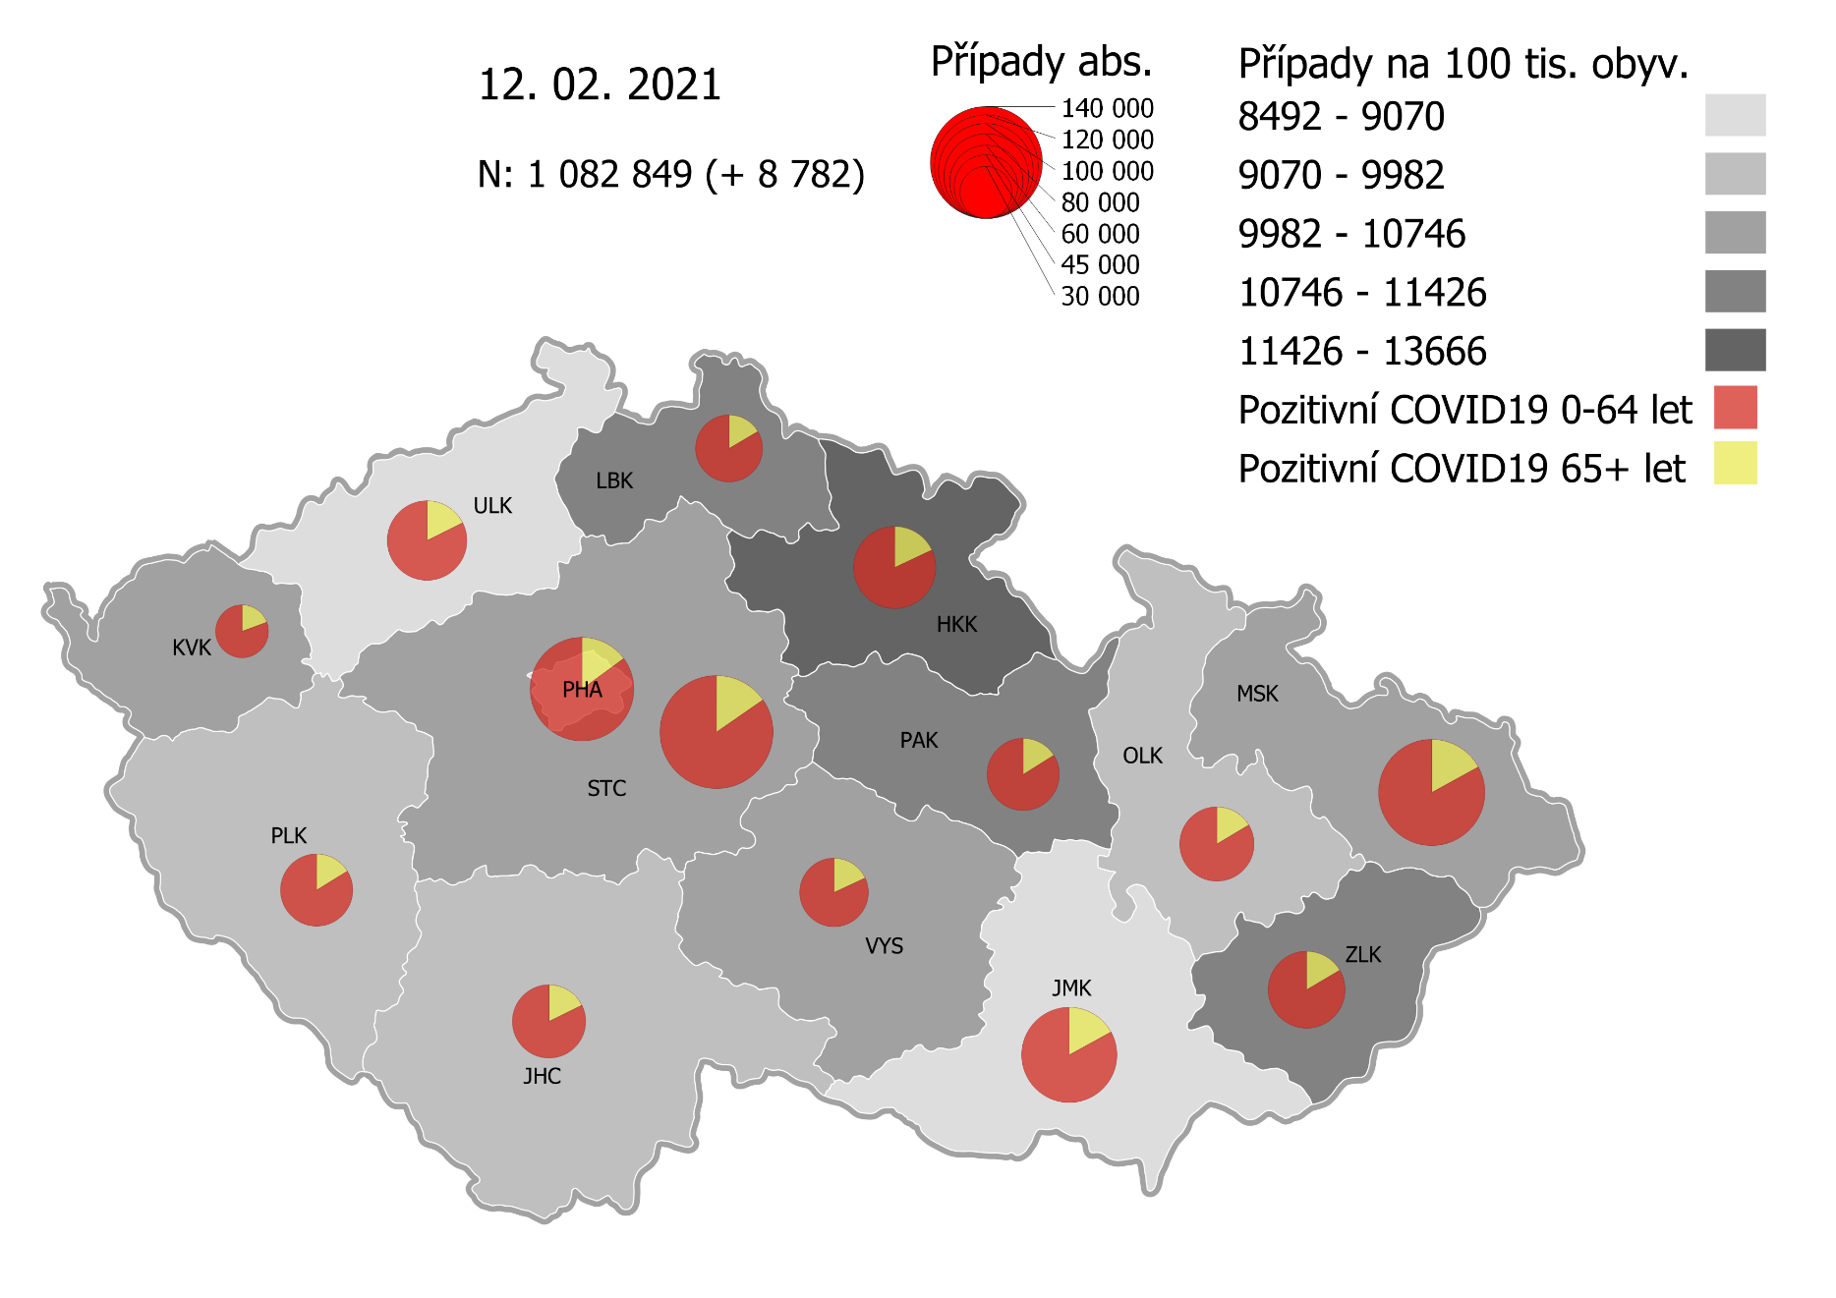
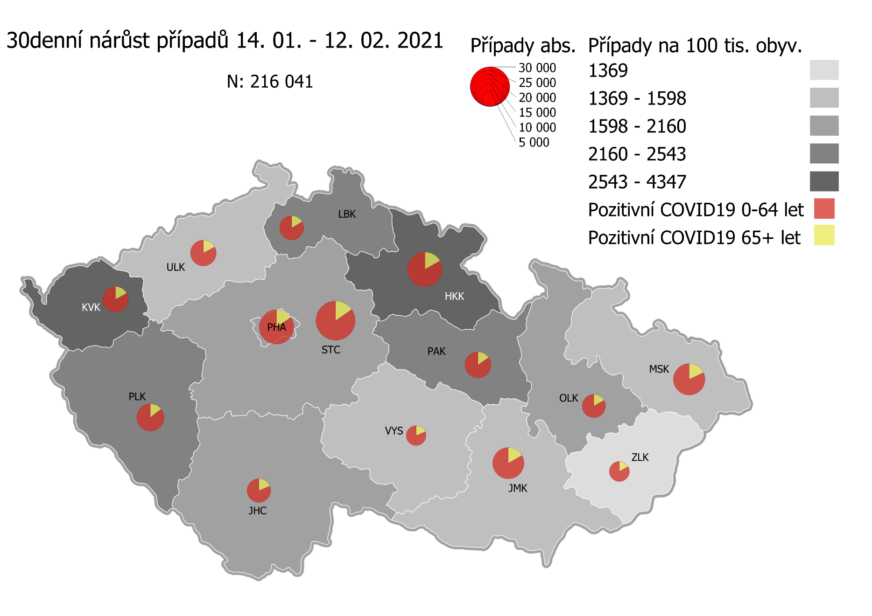
Kumulativní počet pozitivních pacientů COVID-19 v krajích ČR dle bydliště absolutně a na 100 tis. obyvatel
ke dni | 2/13/21
KÓD NUTS3 | Název kraje | Zkratka NUTS3 | Pozitivní COVID19 | Obyvatelstvo 1. 1. 2020 | Na 100 000 obyvatel | Nárůst za 7 dní (v %) | Nárůst za 7 dní na 100 000 obyvatel | Nárůst COVDI19 7 dní zpětně | z toho 07.02 | z toho 08.02 | z toho 09.02 | z toho 10.02 | z toho 11.02 | z toho 12.02 | z toho 13.02
CZ010 | Hlavní město Praha | PHA | 120,940 | 1,324,277 | 9,132.5 | 5.7% | 495.5 | 6,562 | 339 | 1,170 | 1,147 | 989 | 1,109 | 983 | 825
CZ020 | Středočeský kraj | STC | 144,546 | 1,385,141 | 10,435.5 | 5.9% | 579.8 | 8,031 | 286 | 1,236 | 1,442 | 1,550 | 1,352 | 1,207 | 958
CZ031 | Jihočeský kraj | JHC | 60,654 | 644,083 | 9,417.1 | 4.3% | 389.9 | 2,511 | 68 | 342 | 453 | 474 | 607 | 410 | 157
CZ032 | Plzeňský kraj | PLK | 59,202 | 589,899 | 10,036.0 | 7.6% | 712.5 | 4,203 | 95 | 622 | 850 | 685 | 798 | 846 | 307
CZ041 | Karlovarský kraj | KVK | 31,903 | 294,664 | 10,826.9 | 10.8% | 1,054.4 | 3,107 | 157 | 148 | 774 | 700 | 443 | 645 | 240
CZ042 | Ústecký kraj | ULK | 71,761 | 820,965 | 8,741.1 | 5.1% | 425.4 | 3,492 | 165 | 423 | 707 | 625 | 563 | 542 | 467
CZ051 | Liberecký kraj | LBK | 50,963 | 443,690 | 11,486.2 | 5.9% | 641.9 | 2,848 | 129 | 510 | 487 | 486 | 486 | 511 | 239
CZ052 | Královéhradecký kraj | HKK | 76,064 | 551,647 | 13,788.5 | 7.9% | 1,014.1 | 5,594 | 506 | 713 | 1,000 | 1,037 | 980 | 676 | 682
CZ053 | Pardubický kraj | PAK | 59,153 | 522,662 | 11,317.6 | 6.3% | 669.1 | 3,497 | 134 | 616 | 651 | 623 | 553 | 594 | 326
CZ063 | Kraj Vysočina | VYS | 53,249 | 509,813 | 10,444.8 | 3.4% | 341.7 | 1,742 | 47 | 310 | 365 | 319 | 252 | 292 | 157
CZ064 | Jihomoravský kraj | JMK | 101,381 | 1,191,989 | 8,505.2 | 4.3% | 351.1 | 4,185 | 199 | 639 | 907 | 731 | 685 | 872 | 152
CZ071 | Olomoucký kraj | OLK | 62,457 | 632,015 | 9,882.2 | 3.7% | 355.4 | 2,246 | 83 | 381 | 489 | 411 | 374 | 409 | 99
CZ072 | Zlínský kraj | ZLK | 66,479 | 582,555 | 11,411.6 | 1.9% | 217.8 | 1,269 | 61 | 140 | 274 | 246 | 188 | 226 | 134
CZ080 | Moravskoslezský kraj | MSK | 127,126 | 1,200,539 | 10,589.1 | 2.9% | 299.4 | 3,595 | 178 | 508 | 712 | 640 | 608 | 582 | 367
CZ088 | Neurčeno |  | 811 |  |  | 1.9% |  | 15 | 0 | 2 | 2 | 1 | 4 | 3 | 3
CZ099 | Cizinci bez pobytu v ČR |  | 1,320 |  |  | 3.9% |  | 50 | 2 | 10 | 10 | 8 | 3 | 12 | 5

CZ | Česká republika | ČR | 1,088,009 | 10,693,939 | 10,174.1 | 5.1% | 495.1 | 52,947 | 2,449 | 7,770 | 10,270 | 9,525 | 9,005 | 8,810 | 5,118
KÓD NUTS3 | Název kraje | Zkratka NUTS3 | z toho ve věku 65+ | z toho obyv. 65+ | na 100 000 obyv. 65+ | Nárůst za 7 dní (65+ v %) | Nárůst za 7 dní na 100 000 obyv. 65+ | Nárůst COVDI19 7 dní zpětně | z toho 65+ 07.02 | z toho 65+ 08.02 | z toho 65+ 09.02 | z toho 65+ 10.02 | z toho 65+ 11.02 | z toho 65+ 12.02 | z toho 65+ 13.02
CZ010 | Hlavní město Praha | PHA | 17,982 | 251,166 | 7,159.4 | 5.3% | 362.7 | 911 | 60 | 147 | 165 | 133 | 154 | 144 | 108
CZ020 | Středočeský kraj | STC | 22,162 | 255,825 | 8,663.0 | 5.1% | 421.8 | 1,079 | 45 | 161 | 196 | 199 | 195 | 152 | 131
CZ031 | Jihočeský kraj | JHC | 10,731 | 131,832 | 8,139.9 | 4.3% | 336.0 | 443 | 17 | 51 | 75 | 71 | 118 | 86 | 25
CZ032 | Plzeňský kraj | PLK | 9,588 | 119,690 | 8,010.7 | 6.3% | 474.6 | 568 | 21 | 78 | 101 | 101 | 110 | 108 | 49
CZ041 | Karlovarský kraj | KVK | 6,177 | 60,178 | 10,264.5 | 10.0% | 930.6 | 560 | 41 | 30 | 134 | 108 | 76 | 127 | 44
CZ042 | Ústecký kraj | ULK | 12,644 | 161,527 | 7,827.8 | 4.2% | 313.9 | 507 | 32 | 69 | 85 | 91 | 76 | 84 | 70
CZ051 | Liberecký kraj | LBK | 8,398 | 89,906 | 9,340.9 | 5.4% | 477.2 | 429 | 23 | 94 | 68 | 77 | 66 | 68 | 33
CZ052 | Královéhradecký kraj | HKK | 13,640 | 119,407 | 11,423.1 | 6.6% | 711.9 | 850 | 108 | 89 | 146 | 143 | 168 | 105 | 91
CZ053 | Pardubický kraj | PAK | 9,468 | 106,085 | 8,924.9 | 5.2% | 437.4 | 464 | 17 | 93 | 92 | 79 | 64 | 91 | 28
CZ063 | Kraj Vysočina | VYS | 9,624 | 104,291 | 9,228.0 | 3.0% | 265.6 | 277 | 7 | 49 | 47 | 47 | 52 | 48 | 27
CZ064 | Jihomoravský kraj | JMK | 17,253 | 238,620 | 7,230.3 | 3.9% | 269.5 | 643 | 30 | 104 | 130 | 104 | 110 | 130 | 35
CZ071 | Olomoucký kraj | OLK | 10,247 | 130,935 | 7,826.0 | 3.6% | 269.6 | 353 | 9 | 57 | 73 | 81 | 59 | 61 | 13
CZ072 | Zlínský kraj | ZLK | 10,959 | 121,339 | 9,031.7 | 1.7% | 153.3 | 186 | 7 | 17 | 40 | 47 | 23 | 32 | 20
CZ080 | Moravskoslezský kraj | MSK | 21,605 | 240,829 | 8,971.1 | 2.8% | 244.2 | 588 | 31 | 84 | 112 | 103 | 118 | 89 | 51
CZ088 | Neurčeno |  | 86 |  |  | 1.2% |  | 1 | 0 | 0 | 0 | 0 | 0 | 1 | 0
CZ099 | Cizinci bez pobytu v ČR |  | 24 |  |  | 0.0% |  | 0 | 0 | 0 | 0 | 0 | 0 | 0 | 0

CZ | Česká republika | ČR | 180,588 | 2,131,630 | 8,471.8 | 4.5% | 368.7 | 7,859 | 448 | 1,123 | 1,464 | 1,384 | 1,389 | 1,326 | 725
KÓD NUTS3 | Název kraje | Zkratka NUTS3 | z toho ve věku 0-5 let | z toho obyv. 0-5 let | na 100 000 obyv. 0-5 let | Nárůst za 7 dní (0-5 let v %) | Nárůst za 7 dní na 100 000 obyv. 0-5 let | Nárůst COVDI19 7 dní zpětně | z toho 0-5 let 07.02 | z toho 0-5 let 08.02 | z toho 0-5 let 09.02 | z toho 0-5 let 10.02 | z toho 0-5 let 11.02 | z toho 0-5 let 12.02 | z toho 0-5 let 13.02
CZ010 | Hlavní město Praha | PHA | 3,876 | 89,638 | 4,324.1 | 8.8% | 350.3 | 314 | 10 | 48 | 52 | 52 | 57 | 55 | 40
CZ020 | Středočeský kraj | STC | 4,960 | 96,527 | 5,138.5 | 8.1% | 386.4 | 373 | 17 | 55 | 79 | 63 | 61 | 56 | 42
CZ031 | Jihočeský kraj | JHC | 1,438 | 40,283 | 3,569.7 | 6.4% | 216.0 | 87 | 1 | 14 | 11 | 14 | 21 | 22 | 4
CZ032 | Plzeňský kraj | PLK | 1,636 | 36,259 | 4,512.0 | 11.7% | 474.4 | 172 | 1 | 25 | 38 | 27 | 28 | 45 | 8
CZ041 | Karlovarský kraj | KVK | 863 | 16,577 | 5,206.0 | 14.0% | 639.4 | 106 | 6 | 1 | 27 | 29 | 14 | 17 | 12
CZ042 | Ústecký kraj | ULK | 1,757 | 49,718 | 3,533.9 | 7.9% | 257.5 | 128 | 7 | 12 | 30 | 21 | 26 | 18 | 14
CZ051 | Liberecký kraj | LBK | 1,568 | 28,292 | 5,542.2 | 5.9% | 311.0 | 88 | 9 | 14 | 5 | 16 | 18 | 15 | 11
CZ052 | Královéhradecký kraj | HKK | 2,516 | 33,422 | 7,528.0 | 12.0% | 807.9 | 270 | 29 | 36 | 46 | 62 | 42 | 28 | 27
CZ053 | Pardubický kraj | PAK | 1,776 | 32,984 | 5,384.4 | 9.2% | 454.8 | 150 | 6 | 36 | 16 | 26 | 22 | 35 | 9
CZ063 | Kraj Vysočina | VYS | 923 | 31,857 | 2,897.3 | 5.7% | 157.0 | 50 | 2 | 5 | 16 | 8 | 6 | 11 | 2
CZ064 | Jihomoravský kraj | JMK | 2,264 | 79,619 | 2,843.5 | 7.0% | 185.9 | 148 | 15 | 19 | 24 | 25 | 25 | 36 | 4
CZ071 | Olomoucký kraj | OLK | 1,511 | 38,976 | 3,876.7 | 5.5% | 202.7 | 79 | 6 | 8 | 23 | 8 | 15 | 19 | 0
CZ072 | Zlínský kraj | ZLK | 2,075 | 35,087 | 5,913.9 | 2.5% | 145.4 | 51 | 4 | 8 | 14 | 9 | 4 | 9 | 3
CZ080 | Moravskoslezský kraj | MSK | 3,023 | 71,917 | 4,203.5 | 3.6% | 144.6 | 104 | 5 | 13 | 26 | 17 | 18 | 15 | 10
CZ088 | Neurčeno |  | 31 |  |  | 0.0% |  | 0 | 0 | 0 | 0 | 0 | 0 | 0 | 0
CZ099 | Cizinci bez pobytu v ČR |  | 7 |  |  | 0.0% |  | 0 | 0 | 0 | 0 | 0 | 0 | 0 | 0
CZ | Česká republika | ČR | 30,224 | 681,156 | 4,437.2 | 7.5% | 311.2 | 2,120 | 118 | 294 | 407 | 377 | 357 | 381 | 186
KÓD NUTS3 | Název kraje | Zkratka NUTS3 | z toho ve věku 6-15 let | z toho obyv. 6-15 let | na 100 000 obyv. 6-15 let | Nárůst za 7 dní (6-15 let v %) | Nárůst za 7 dní na 100 000 obyv. 6-15 let | Nárůst COVDI19 7 dní zpětně | z toho 6-15 let 07.02 | z toho 6-15 let 08.02 | z toho 6-15 let 09.02 | z toho 6-15 let 10.02 | z toho 6-15 let 11.02 | z toho 6-15 let 12.02 | z toho 6-15 let 13.02
CZ010 | Hlavní město Praha | PHA | 9,634 | 131,513 | 7,325.5 | 8.0% | 544.4 | 716 | 31 | 117 | 133 | 119 | 109 | 93 | 114
CZ020 | Středočeský kraj | STC | 13,432 | 163,398 | 8,220.4 | 7.1% | 547.1 | 894 | 24 | 134 | 146 | 158 | 148 | 155 | 129
CZ031 | Jihočeský kraj | JHC | 4,371 | 67,758 | 6,450.9 | 6.0% | 366.0 | 248 | 2 | 37 | 43 | 40 | 73 | 36 | 17
CZ032 | Plzeňský kraj | PLK | 4,556 | 60,678 | 7,508.5 | 9.5% | 649.3 | 394 | 9 | 44 | 91 | 58 | 78 | 92 | 22
CZ041 | Karlovarský kraj | KVK | 2,193 | 30,869 | 7,104.2 | 13.5% | 845.5 | 261 | 8 | 4 | 69 | 71 | 37 | 44 | 28
CZ042 | Ústecký kraj | ULK | 5,085 | 90,219 | 5,636.3 | 6.9% | 362.5 | 327 | 14 | 43 | 76 | 62 | 48 | 41 | 43
CZ051 | Liberecký kraj | LBK | 4,672 | 48,396 | 9,653.7 | 6.4% | 580.6 | 281 | 9 | 42 | 41 | 39 | 62 | 64 | 24
CZ052 | Královéhradecký kraj | HKK | 6,481 | 57,779 | 11,216.9 | 10.0% | 1,015.9 | 587 | 55 | 78 | 110 | 107 | 88 | 73 | 76
CZ053 | Pardubický kraj | PAK | 4,870 | 54,972 | 8,859.1 | 7.7% | 633.0 | 348 | 17 | 52 | 60 | 62 | 60 | 65 | 32
CZ063 | Kraj Vysočina | VYS | 3,280 | 52,247 | 6,277.9 | 3.8% | 231.6 | 121 | 1 | 25 | 26 | 19 | 18 | 18 | 14
CZ064 | Jihomoravský kraj | JMK | 6,151 | 122,670 | 5,014.3 | 6.9% | 323.6 | 397 | 15 | 57 | 87 | 71 | 64 | 93 | 10
CZ071 | Olomoucký kraj | OLK | 4,426 | 65,697 | 6,737.0 | 4.1% | 264.9 | 174 | 10 | 41 | 37 | 27 | 22 | 30 | 7
CZ072 | Zlínský kraj | ZLK | 4,872 | 58,614 | 8,312.0 | 1.8% | 146.7 | 86 | 8 | 8 | 17 | 13 | 20 | 6 | 14
CZ080 | Moravskoslezský kraj | MSK | 8,679 | 123,284 | 7,039.8 | 3.2% | 215.8 | 266 | 12 | 42 | 45 | 43 | 40 | 50 | 34
CZ088 | Neurčeno |  | 9 |  |  | 0.0% |  | 0 | 0 | 0 | 0 | 0 | 0 | 0 | 0
CZ099 | Cizinci bez pobytu v ČR |  | 12 |  |  | 9.1% |  | 1 | 0 | 0 | 0 | 0 | 0 | 1 | 0
CZ | Česká republika | ČR | 82,723 | 1,128,094 | 7,333.0 | 6.6% | 452.2 | 5,101 | 215 | 724 | 981 | 889 | 867 | 861 | 564
KÓD NUTS3 | Název kraje | Zkratka NUTS3 | z toho ve věku 16-19 let | z toho obyv. 16-19 let | na 100 000 obyv. 16-19 let | Nárůst za 7 dní (16-19 let v %) | Nárůst za 7 dní na 100 000 obyv. 16-19 let | Nárůst COVDI19 7 dní zpětně | z toho 16-19 let 07.02 | z toho 16-19 let 08.02 | z toho 16-19 let 09.02 | z toho 16-19 let 10.02 | z toho 16-19 let 11.02 | z toho 16-19 let 12.02 | z toho 16-19 let 13.02
CZ010 | Hlavní město Praha | PHA | 4,112 | 39,781 | 10,336.6 | 5.2% | 510.3 | 203 | 8 | 33 | 30 | 35 | 29 | 31 | 37
CZ020 | Středočeský kraj | STC | 5,689 | 50,226 | 11,326.8 | 4.9% | 525.6 | 264 | 13 | 35 | 57 | 45 | 42 | 39 | 33
CZ031 | Jihočeský kraj | JHC | 2,197 | 23,342 | 9,412.2 | 4.2% | 377.0 | 88 | 1 | 5 | 17 | 20 | 22 | 14 | 9
CZ032 | Plzeňský kraj | PLK | 1,979 | 20,545 | 9,632.5 | 5.9% | 535.4 | 110 | 3 | 15 | 17 | 20 | 23 | 23 | 9
CZ041 | Karlovarský kraj | KVK | 957 | 10,990 | 8,707.9 | 11.3% | 882.6 | 97 | 5 | 1 | 20 | 29 | 16 | 19 | 7
CZ042 | Ústecký kraj | ULK | 2,548 | 31,824 | 8,006.5 | 4.7% | 361.4 | 115 | 3 | 10 | 16 | 23 | 23 | 21 | 19
CZ051 | Liberecký kraj | LBK | 1,950 | 16,399 | 11,891.0 | 5.3% | 597.6 | 98 | 5 | 17 | 18 | 8 | 22 | 20 | 8
CZ052 | Královéhradecký kraj | HKK | 2,674 | 19,988 | 13,378.0 | 7.3% | 915.5 | 183 | 14 | 18 | 34 | 32 | 26 | 25 | 34
CZ053 | Pardubický kraj | PAK | 2,086 | 19,021 | 10,966.8 | 4.9% | 515.2 | 98 | 4 | 18 | 15 | 20 | 19 | 12 | 10
CZ063 | Kraj Vysočina | VYS | 1,856 | 18,797 | 9,873.9 | 3.4% | 324.5 | 61 | 0 | 13 | 9 | 15 | 12 | 6 | 6
CZ064 | Jihomoravský kraj | JMK | 3,034 | 40,581 | 7,476.4 | 3.8% | 271.1 | 110 | 4 | 19 | 30 | 24 | 17 | 14 | 2
CZ071 | Olomoucký kraj | OLK | 2,110 | 22,707 | 9,292.3 | 3.3% | 299.5 | 68 | 2 | 12 | 10 | 11 | 14 | 14 | 5
CZ072 | Zlínský kraj | ZLK | 2,441 | 20,976 | 11,637.1 | 1.5% | 166.9 | 35 | 4 | 5 | 4 | 9 | 5 | 4 | 4
CZ080 | Moravskoslezský kraj | MSK | 4,388 | 43,805 | 10,017.1 | 3.0% | 292.2 | 128 | 9 | 19 | 32 | 16 | 13 | 25 | 14
CZ088 | Neurčeno |  | 24 |  |  | 0.0% |  | 0 | 0 | 0 | 0 | 0 | 0 | 0 | 0
CZ099 | Cizinci bez pobytu v ČR |  | 28 |  |  | 0.0% |  | 0 | 0 | 0 | 0 | 0 | 0 | 0 | 0
CZ | Česká republika | ČR | 38,073 | 378,982 | 10,046.1 | 4.6% | 437.5 | 1,658 | 75 | 220 | 309 | 307 | 283 | 267 | 197

 |  |  |  | Mapa výskytu COVID-19 v krajích ČR
 |  |  |  | Počet pozitivních pacientů kumulativně v krajích bydliště v ČR na 100 tis. obyvatel a absolutně z dat |  |  |  |  |  |  |  |  |  |  | ke dni 12.02.2021 23:59

Mapa_okresy_vývoj
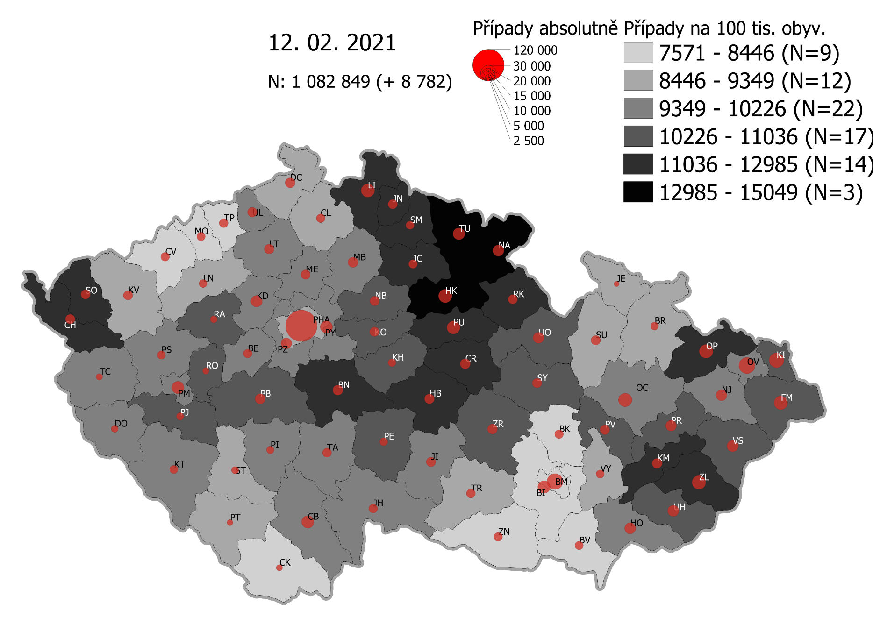
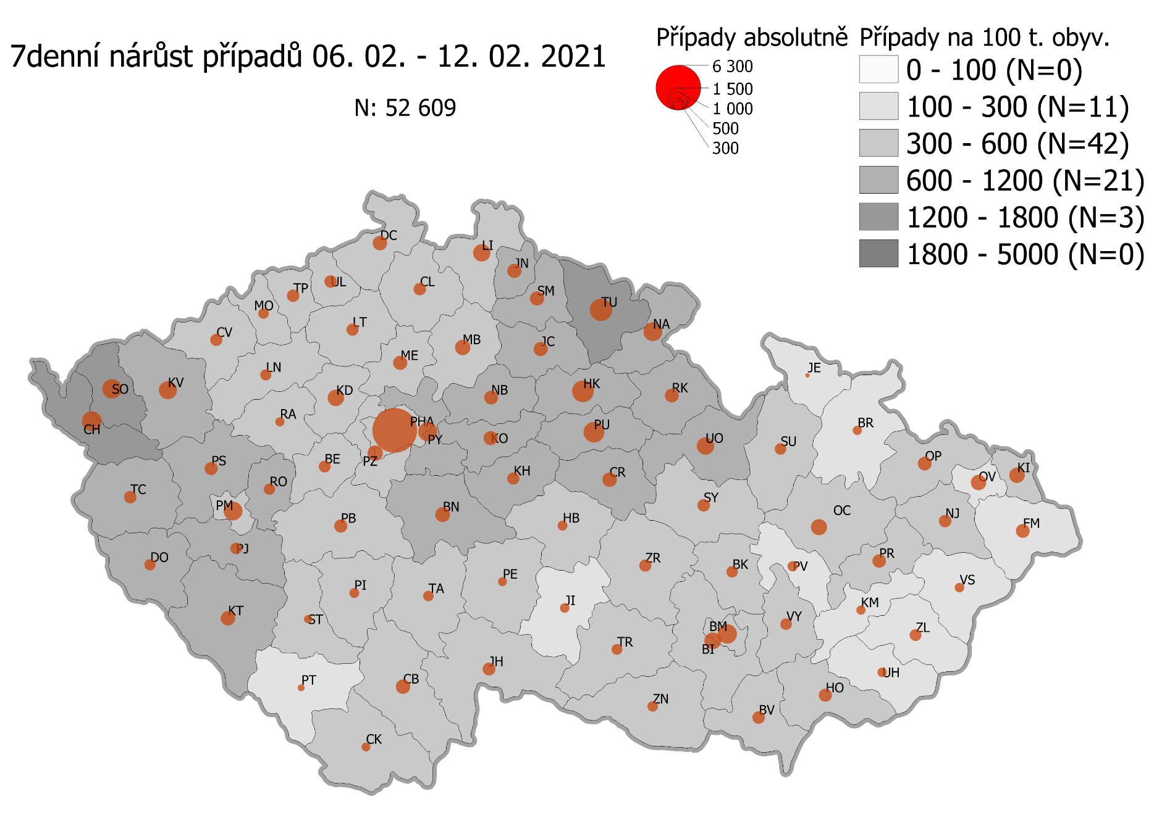
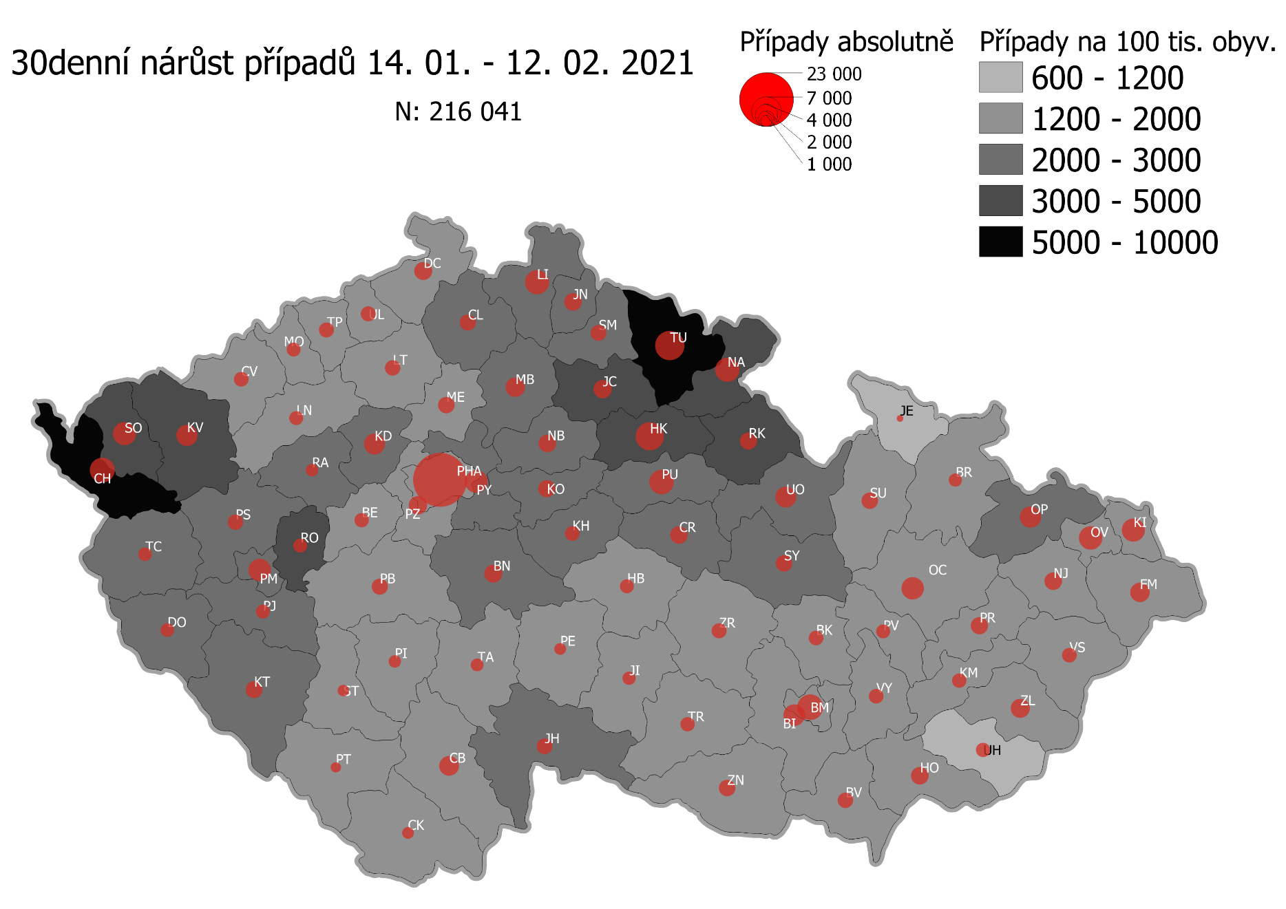
Pořadí okresů dle kumulativní incidence COVID-19 ke dni |  |  |  |  |  | 13.02.2021 23:59
KÓD LAU1 | Zkratka kraje název okresu (LAU1) | Zkratka LAU1 | Počet obyvatel | Připady COVID-19 | Celkem na 100 tisíc obyvatel | Nárůst COVDI19 30 dní zpětně | za 30 dní na 100 tisíc obyvatel | Nárůst COVDI19 7 dní zpětně | za 7 dní na 100 tisíc obyvatel
CZ0525 | HKK - Trutnov | TU | 117,978 | 17,928 | 15,196.1 | 6,683 | 5,664.6 | 1,593 | 1,350.3
CZ0523 | HKK - Náchod | NA | 109,958 | 15,875 | 14,437.3 | 4,720 | 4,292.5 | 1,242 | 1,129.5
CZ0521 | HKK - Hradec Králové | HK | 164,283 | 22,648 | 13,786.0 | 6,394 | 3,892.1 | 1,449 | 882.0
CZ0524 | HKK - Rychnov nad Kněžnou | RK | 79,383 | 10,400 | 13,101.0 | 2,415 | 3,042.2 | 657 | 827.6
CZ0805 | MSK - Opava | OP | 176,236 | 22,953 | 13,024.0 | 3,576 | 2,029.1 | 653 | 370.5
CZ0201 | STC - Benešov | BN | 99,414 | 12,690 | 12,764.8 | 2,581 | 2,596.2 | 715 | 719.2
CZ0513 | LBK - Liberec | LI | 175,626 | 21,985 | 12,518.1 | 4,474 | 2,547.5 | 996 | 567.1
CZ0631 | VYS - Havlíčkův Brod | HB | 94,915 | 11,778 | 12,409.0 | 1,558 | 1,641.5 | 348 | 366.6
CZ0531 | PAK - Chrudim | CR | 104,613 | 12,905 | 12,335.9 | 2,418 | 2,311.4 | 670 | 640.5
CZ0411 | KVK - Cheb | CH | 91,634 | 11,197 | 12,219.3 | 4,797 | 5,235.0 | 1,061 | 1,157.9
CZ0512 | LBK - Jablonec nad Nisou | JN | 90,667 | 10,884 | 12,004.4 | 2,459 | 2,712.1 | 647 | 713.6
CZ0724 | ZLK - Zlín | ZL | 191,652 | 22,734 | 11,862.1 | 2,877 | 1,501.2 | 432 | 225.4
CZ0413 | KVK - Sokolov | SO | 88,212 | 10,359 | 11,743.3 | 4,276 | 4,847.4 | 1,038 | 1,176.7
CZ0532 | PAK - Pardubice | PU | 175,441 | 20,412 | 11,634.7 | 4,930 | 2,810.1 | 1,386 | 790.0
CZ0721 | ZLK - Kroměříž | KM | 105,343 | 12,209 | 11,589.8 | 1,584 | 1,503.7 | 267 | 253.5
CZ0514 | LBK - Semily | SM | 74,097 | 8,568 | 11,563.2 | 2,005 | 2,705.9 | 665 | 897.5
CZ0522 | HKK - Jičín | JC | 80,045 | 9,213 | 11,509.8 | 2,654 | 3,315.6 | 653 | 815.8
CZ0204 | STC - Kolín | KO | 102,623 | 11,358 | 11,067.7 | 2,456 | 2,393.2 | 664 | 647.0
CZ0722 | ZLK - Uherské Hradiště | UH | 142,226 | 15,737 | 11,064.8 | 1,610 | 1,132.0 | 299 | 210.2
CZ020B | STC - Příbram | PB | 115,104 | 12,721 | 11,051.7 | 2,030 | 1,763.6 | 552 | 479.6
CZ0723 | ZLK - Vsetín | VS | 143,334 | 15,799 | 11,022.5 | 1,649 | 1,150.5 | 271 | 189.1
CZ0714 | OLK - Přerov | PR | 129,512 | 14,104 | 10,890.1 | 2,368 | 1,828.4 | 567 | 437.8
CZ0633 | VYS - Pelhřimov | PE | 72,302 | 7,851 | 10,858.6 | 1,118 | 1,546.3 | 274 | 379.0
CZ0324 | PLK - Plzeň-jih | PJ | 63,488 | 6,892 | 10,855.6 | 1,592 | 2,507.6 | 442 | 696.2
CZ0208 | STC - Nymburk | NB | 100,886 | 10,852 | 10,756.7 | 2,488 | 2,466.1 | 637 | 631.4
CZ0713 | OLK - Prostějov | PV | 108,646 | 11,667 | 10,738.5 | 1,541 | 1,418.4 | 326 | 300.1
CZ0205 | STC - Kutná Hora | KH | 75,828 | 8,094 | 10,674.2 | 1,709 | 2,253.8 | 499 | 658.1
CZ0326 | PLK - Rokycany | RO | 49,349 | 5,260 | 10,658.8 | 1,547 | 3,134.8 | 408 | 826.8
CZ0534 | PAK - Ústí nad Orlicí | UO | 138,275 | 14,736 | 10,657.0 | 3,462 | 2,503.7 | 961 | 695.0
CZ0533 | PAK - Svitavy | SY | 104,333 | 11,100 | 10,639.0 | 2,104 | 2,016.6 | 480 | 460.1
CZ020C | STC - Rakovník | RA | 55,562 | 5,908 | 10,633.2 | 1,248 | 2,246.1 | 284 | 511.1
CZ0803 | MSK - Karviná | KI | 246,324 | 26,119 | 10,603.5 | 4,145 | 1,682.7 | 790 | 320.7
CZ0635 | VYS - Žďár nad Sázavou | ZR | 118,158 | 12,499 | 10,578.2 | 1,762 | 1,491.2 | 454 | 384.2
CZ0802 | MSK - Frýdek-Místek | FM | 214,660 | 22,630 | 10,542.3 | 2,835 | 1,320.7 | 584 | 272.1
CZ0325 | PLK - Plzeň-sever | PS | 79,979 | 8,245 | 10,309.0 | 1,982 | 2,478.2 | 594 | 742.7
CZ0313 | JHC - Jindřichův Hradec | JH | 90,692 | 9,226 | 10,172.9 | 1,985 | 2,188.7 | 521 | 574.5
CZ0806 | MSK - Ostrava-město | OV | 320,145 | 32,427 | 10,128.8 | 4,210 | 1,315.0 | 759 | 237.1
CZ0207 | STC - Mladá Boleslav | MB | 130,365 | 13,174 | 10,105.5 | 2,986 | 2,290.5 | 768 | 589.1
CZ0206 | STC - Mělník | ME | 109,302 | 11,044 | 10,104.1 | 2,167 | 1,982.6 | 646 | 591.0
CZ0209 | STC - Praha-východ | PY | 185,178 | 18,476 | 9,977.4 | 4,225 | 2,281.6 | 1,165 | 629.1
CZ0804 | MSK - Nový Jičín | NJ | 151,577 | 15,072 | 9,943.5 | 2,404 | 1,586.0 | 522 | 344.4
CZ0203 | STC - Kladno | KD | 166,483 | 16,536 | 9,932.5 | 3,540 | 2,126.3 | 874 | 525.0
CZ0314 | JHC - Písek | PI | 71,587 | 7,108 | 9,929.2 | 1,212 | 1,693.0 | 297 | 414.9
CZ0323 | PLK - Plzeň-město | PM | 194,280 | 19,278 | 9,922.8 | 4,042 | 2,080.5 | 1,172 | 603.3
CZ0423 | ULK - Litoměřice | LT | 119,668 | 11,719 | 9,792.9 | 1,860 | 1,554.3 | 497 | 415.3
CZ0645 | JMK - Hodonín | HO | 153,943 | 15,060 | 9,782.8 | 2,355 | 1,529.8 | 566 | 367.7
CZ0202 | STC - Beroun | BE | 95,058 | 9,284 | 9,766.7 | 1,663 | 1,749.5 | 416 | 437.6
CZ0322 | PLK - Klatovy | KT | 86,405 | 8,409 | 9,732.1 | 2,217 | 2,565.8 | 664 | 768.5
CZ0632 | VYS - Jihlava | JI | 113,628 | 10,965 | 9,649.9 | 1,429 | 1,257.6 | 279 | 245.5
CZ020A | STC - Praha-západ | PZ | 149,338 | 14,408 | 9,647.9 | 2,787 | 1,866.2 | 811 | 543.1
CZ0317 | JHC - Tábor | TA | 102,595 | 9,832 | 9,583.3 | 1,342 | 1,308.1 | 366 | 356.7
CZ0311 | JHC - České Budějovice | CB | 195,903 | 18,771 | 9,581.8 | 3,082 | 1,573.2 | 668 | 341.0
CZ0712 | OLK - Olomouc | OC | 235,472 | 22,524 | 9,565.5 | 3,925 | 1,666.9 | 851 | 361.4
CZ0327 | PLK - Tachov | TC | 54,336 | 5,192 | 9,555.4 | 1,529 | 2,814.0 | 493 | 907.3
CZ0321 | PLK - Domažlice | DO | 62,062 | 5,926 | 9,548.5 | 1,472 | 2,371.8 | 430 | 692.9
CZ0427 | ULK - Ústí nad Labem | UL | 119,338 | 11,311 | 9,478.1 | 1,868 | 1,565.3 | 512 | 429.0
CZ0421 | ULK - Děčín | DC | 129,542 | 12,228 | 9,439.4 | 2,595 | 2,003.2 | 684 | 528.0
CZ0511 | LBK - Česká Lípa | CL | 103,300 | 9,525 | 9,220.7 | 2,112 | 2,044.5 | 540 | 522.7
CZ0634 | VYS - Třebíč | TR | 110,810 | 10,155 | 9,164.3 | 1,611 | 1,453.8 | 387 | 349.2
CZ0646 | JMK - Vyškov | VY | 92,280 | 8,456 | 9,163.4 | 1,643 | 1,780.5 | 411 | 445.4
CZ0100 | PHA - Praha | PH | 1,324,277 | 120,940 | 9,132.5 | 23,158 | 1,748.7 | 6,562 | 495.5
CZ0316 | JHC - Strakonice | ST | 70,772 | 6,391 | 9,030.4 | 997 | 1,408.7 | 218 | 308.0
CZ0412 | KVK - Karlovy Vary | KV | 114,818 | 10,346 | 9,010.8 | 3,583 | 3,120.6 | 1,008 | 877.9
CZ0315 | JHC - Prachatice | PT | 50,978 | 4,584 | 8,992.1 | 797 | 1,563.4 | 155 | 304.1
CZ0715 | OLK - Šumperk | SU | 120,417 | 10,802 | 8,970.5 | 2,194 | 1,822.0 | 418 | 347.1
CZ0424 | ULK - Louny | LN | 86,691 | 7,756 | 8,946.7 | 1,524 | 1,758.0 | 411 | 474.1
CZ0711 | OLK - Jeseník | JE | 37,968 | 3,360 | 8,849.6 | 381 | 1,003.5 | 84 | 221.2
CZ0801 | MSK - Bruntál | BR | 91,597 | 7,900 | 8,624.7 | 1,366 | 1,491.3 | 287 | 313.3
CZ0641 | JMK - Blansko | BK | 109,136 | 9,224 | 8,451.8 | 1,646 | 1,508.2 | 397 | 363.8
CZ0643 | JMK - Brno-venkov | BI | 224,642 | 18,897 | 8,412.1 | 3,612 | 1,607.9 | 865 | 385.1
CZ0642 | JMK - Brno-město | BM | 381,346 | 31,522 | 8,266.0 | 5,138 | 1,347.3 | 1,110 | 291.1
CZ0647 | JMK - Znojmo | ZN | 114,351 | 9,405 | 8,224.7 | 2,174 | 1,901.2 | 358 | 313.1
CZ0425 | ULK - Most | MO | 111,708 | 8,997 | 8,054.0 | 1,542 | 1,380.4 | 370 | 331.2
CZ0426 | ULK - Teplice | TP | 129,072 | 10,155 | 7,867.7 | 1,831 | 1,418.6 | 531 | 411.4
CZ0312 | JHC - Český Krumlov | CK | 61,556 | 4,742 | 7,703.6 | 1,068 | 1,735.0 | 286 | 464.6
CZ0422 | ULK - Chomutov | CV | 124,946 | 9,595 | 7,679.3 | 1,747 | 1,398.2 | 487 | 389.8
CZ0644 | JMK - Břeclav | BV | 116,291 | 8,816 | 7,581.0 | 1,812 | 1,558.2 | 478 | 411.0
CZ088Y | Bydliště neurčeno |  |  | 841 | 0.0 | 77 | 0.0 | 15 | 0.0
CZ099Y | Cizinci bez trvalého pobytu |  |  | 1,320 | 0.0 | 159 | 0.0 | 50 | 0.0
Poznámka: Data obsahují počet případů vč. laboratorních pozitivit k danému datu neverifikovaných na KHS.

Mapa výskytu COVID-19 v ČR - základ modelu šíření nemoci
Počet pozitivních pacientů kumulativně v okresech bydliště ČR na 100 tis. obyvatel a absolutně z dat |  |  |  |  |  |  |  |  |  | ke dni 12.02.2021 23:59

